ניתוח איזור לעסקאות דמה
שומת
שווי מ"ר אקו'
אחוז שנתי
שנים להיוון
שווי עדכני
שווי לשומה | ₪ 8,200

תחשיב לפי מכירות בהרחבה
תאריך | גו"ח | מחיר עסקה | שטח המגרש | שטח בנוי | שנת בניה | התאמה למועד קובע | בניכוי יזמי 5% | עלויות בניה למ"ר | יתרה לקרע כולל | שטח אקו' | שווי מתואם כולל מעמ ופיתוח

 | גוש חלקה | יום מכירה | תמורה מוצהרת בש"ח | בניכוי יזמות 5% | מהות | חלק נמכר | ישוב | שנת בניה | שטח | שטח מגרש | תרומת הבנוי למ"ר | סה"כ | יתרת המגרש | מקדם התאמה לזמן | שווי מתואם
 | 002242-0037 | 2023-05-28 | ₪ 4,000,000 | 3,809,524 | קוטג' חד משפחתי | 1 | חצב | 2005 | 220 | 514 | ₪ 7,000 | ₪ 1,540,000 | 2,269,524 | 1.225043 | ₪ 2,780,264

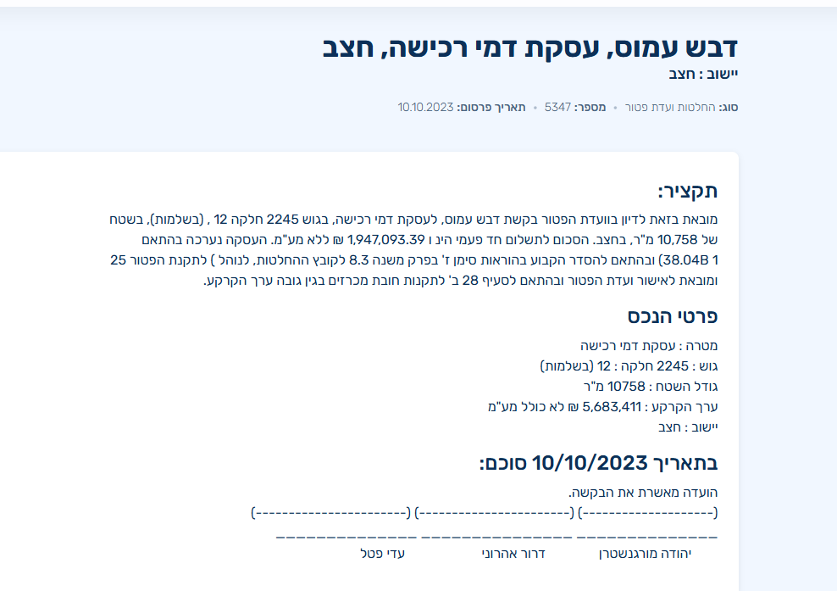
 | ניתוח שטח אקו' |  |  |  | שטח המגרש
 | מהות | שטח | מקדם | סה"כ | 514
 | עיקרי | 200 | 1 | 200
 | ממ"ד | 7 | 0.9 | 6.3
 | יתרת ש"ש | 30 | 0.5 | 15
 | מרתף | 50 | 0.4 | 20
 | תכסית | 215.88 |  | 0
 | חצר | 298.12 | 0.25 | 74.53
 | סה"כ שטח אקו' |  |  | 315.83
 | שווי מגרש מתואם |  |  | ₪ 2,780,264
 | שווי מ"ר |  |  | ₪ 8,803.04
 | בהתאמה לבעלות /0.97 |  |  | ₪ 9,075.30
 | מקדם התאמה לנחלה |  |  | 0.9
 | שווי מ"ר בנחלה |  |  | ₪ 8,168
 | לשומה |  |  | ₪ 8,200

